RBM модули
 |  |  |  | Батарейные модули DELTA RBM

Код | Артикул | Наименование модели | Изображение | РРЦ (Розница реком.) РУБ
Delta RBM |  |  |  | 3
RBM2 | 1114010340006 | Батарейный модуль DELTA RBM2 |  | 2,565.00
RBM6 | 1114010340009 | Батарейный модуль DELTA RBM6 |  | 11,861.00
RBM7 | 1114010340014 | Батарейный модуль DELTA RBM7 | 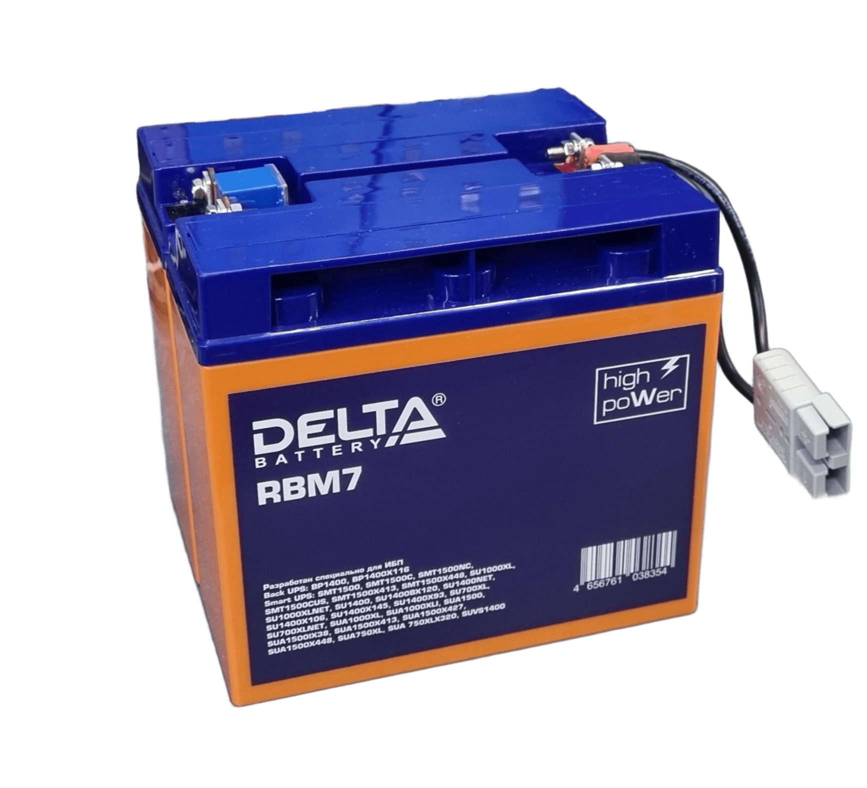 | 17,237.00
RBM17 | 1114010340007 | Батарейный модуль DELTA RBM17 |  | 3,461.00
RBM31 | 1114010340015 | Батарейный модуль DELTA RBM31 |  | 28,325.00
RBM43 | 1114010340001 | Батарейный модуль DELTA RBM43 |  | 38,293.00
RBM48 | 1114010340008 | Батарейный модуль DELTA RBM48 | 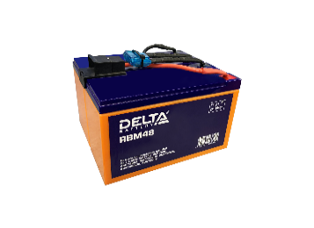 | 11,189.00
RBM55 | 1114010340016 | 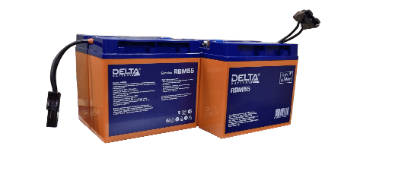 Батарейный модуль DELTA RBM55 |  | 37,397.00
RBM113 | 1114010340010 | Батарейный модуль DELTA RBM113 | 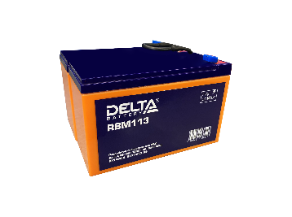 | 6,149.00
RBM140 | 1114010340003 | Батарейный модуль DELTA RBM140 |  | 75,029.00
RBM152 | 1114010340002 | Батарейный модуль DELTA RBM152 |  | 51,397.00

МОТО
ВНУТРЕННИЙ ПРАЙС-ЛИСТ НА СЕРИИ DELTA CT, DELTA EPS, RED ENERGY DS $
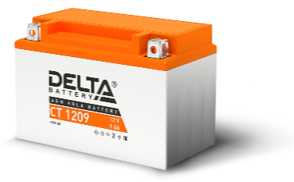 | Артикул | В/Ач | Габариты ДхШхВ (мм) | РРЦ (Розница реком.) РУБ
DELTA CT
CT 12025 | 3401010030001 | 12/2,5 | 114*39*87 | 1,528
CT 12026 | 3401010030003 | 12/2,5 | 115*50*86 | 1,527
CT 1204 | 3401010030004 | 12/4 | 114*70*87 | 1,649
CT 1205 | 3401010030011 | 12/5 | 114*70*106 | 1,925
CT 1205.1 | 3401010030010 | 12/5 | 120*61*129 | 2,238
CT 1206.5 | 3401010030007 | 12/6.5 | 138*65*100 | 1,849
CT 1207 | 3401010030008 | 12/7 | 150*86*94 | 2,313
CT 1207.1 | 3401010030009 | 12/7 | 114*70*132 | 2,478
CT 1207.2 | 3401010030005 | 12/7 | 114*70*108 | 2,724
CT 1208 | 3401010030006 | 12/8 | 150*66*95 | 2,474
CT 1209 | 3401010030013 | 12/9 | 150*86*108 | 2,833
CT 1209.1 | 3401010030012 | 12/9 | 151*71*107 | 3,069
CT 1210 | 3401010030016 | 12/10 | 137*77*135 | 2,950
CT 1210.1 | 3401010030015 | 12/10 | 150*86*93 | 3,331
CT 1211 | 3401010030017 | 12/11 | 151*86*112 | 4,017
CT 1212 | 3401010030014 | 12/12 | 150*86*131 | 3,541
CT 1212.1 | 3401010030018 | 12/12 | 151*71*130 | 3,541
CT 1212.2 | 3401010030022 | 12/12 | 151*71*146 | 4,685
CT 1214 | 3401010030021 | 12/14 | 151*88*147 | 4,609
CT 1214.1 | 3401010030019 | 12/14 | 132*89*164 | 5,435
CT 1216 | 3401010030020 | 12/16 | 205*70*162 | 6,030
CT 1216.1 | 3401010030024 | 12/16 | 151*88*164 | 6,022
CT 1218 | 3401010030025 | 12/20 | 177*88*154 | 6,267
CT 1220 | 3401010030023 | 12/20 | 204*91*159 | 6,979
CT 1220.1 | 3401010030028 | 12/20 | 181*77*167 | 5,911
CT 12201 | 3401010030026 | 12/20 | 177*88*154 | 6,267
CT 1230 | 3401010030027 | 12/30 | 168*126*175 | 8,398

НОВОЕ ПОКОЛЕНИЕ DELTA EPS
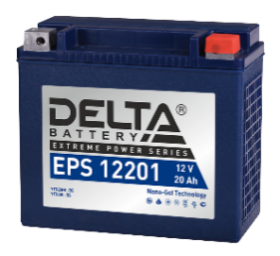 | Артикул | В/Ач | Габариты ДхШхВ (мм) | РРЦ (Розница реком.) РУБ
DELTA EPS НОВОЕ ПОКОЛЕНИЕ
EPS 1214 | 3401010090003 | 12/14 | 151*88*147 | 6,668
EPS 1215 | 3401010090002 | 12/14 | 148*87*144 | 6,924
EPS 1216 | 3401010090005 | 12/16 | 205*70*162 | 7,190
EPS 1218 | 3401010090004 | 12/20 | 177*88*154 | 7,097
EPS 1218.1 | 3401010090001 | 12/18 | 151*87*161 | 7,097
EPS 1220 | 3401010090008 | 12/24 | 205*87*162 | 9,681
EPS 12201 | 3401010090011 | 12/20 | 176*87*154 | 8,604
EPS 1230 | 3401010090007 | 12/30 | 166*130*175 | 11,835

НОВИНКА! НАТРИЕВАЯ СЕРИЯ АККУМУЛЯТОРОВ ДЛЯ МОТОТЕХНИКИ
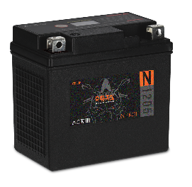 | Артикул | В/Ач | Габариты ДхШхВ (мм) | РРЦ (Розница реком.) РУБ
DELTA N
DELTA N 1204 | 3401010500006 | 12/2,5 | 114*70*87 | 2,414
DELTA N 1205 | 3401010500005 | 12/3,8 | 114*70*106 | 3,222
DELTA N 1207 | 3401010500007 | 12/5,0 | 150*86*94 | 3,626
DELTA N 1207.1 | 3401010500008 | 12/5,0 | 114*70*132 | 3,626

 | Артикул | В/Ач | Габариты ДхШхВ (мм) | РРЦ (Розница реком.) РУБ
RED ENERGY RS
RS 1204 | 3401070030003 | 12/4 | 114*70*87 | 1,210
RS 1205 | 3401070030001 | 12/4,5 | 114*70*106 | 1,445
RS 1205.1 | 3401070030007 | 12/6 | 120*61*129 | 1,435
RS 1207 | 3401070030005 | 12/7 | 150*86*94 | 1,737
RS 1207.1 | 3401070030002 | 12/6 | 114*71*131 | 1,827
RS 1209 | 3401070030006 | 12/9 | 150*86*107 | 2,233
RS 1210 | 3401070030004 | 12/9 | 136*77*131 | 2,355
RS 1212 | 3401070030008 | 12/10 | 150*86*131 | 2,316
RS 12201 | 3401070030009 | 12/20 | 177*88*154 | 3,804

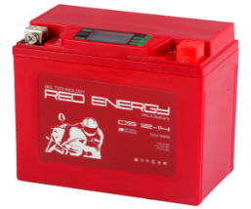 | Артикул | В/Ач | Габариты ДхШхВ (мм) | РРЦ (Розница реком.) РУБ | Sale
RED ENERGY DS
DS 1205.1 |  | 12/5 | 120*61*129 |  | 1,185 ₽
DS 1207 |  | 12/7 | 150*86*94 |  | 1,496 ₽
DS 1208 |  | 12/8 | 150*66*95 |  | 1,622 ₽
DS 1210 |  | 12/10 | 137*77*135 |  | 1,823 ₽
DS 1214 |  | 12/14 | 151*88*147 |  | 3,042 ₽
DS 1216.1 |  | 12/16 | 151*88*164 |  | 3,512 ₽
DS 1220 |  | 12/20 | 204*91*159 |  | 4,361 ₽

YUASA (МОТО) | Артикул | Тип АКБ, В | Емкость, Ач
YB14A-A1 |  | 12 | 14
YB14L-A2 |  | 12 | 12
YB9-B с электролитом |  | 12 | 9
YT7B-BS(7B-4) с электролитом |  | 12 | 8
YTX14-BS |  | 12 | 12
YTX14-BS с электролитом |  | 12 | 12
YTX4L-BS |  | 12 | 4
YTX7A-BS |  | 12 | 7
YTX7L-BS |  | 12 | 7
YTX9-BS |  | 12 | 9
YTZ10S |  | 12 | 10
YTZ12S |  | 12 | 10
YTZ7S |  | 12 | 7

АВТО
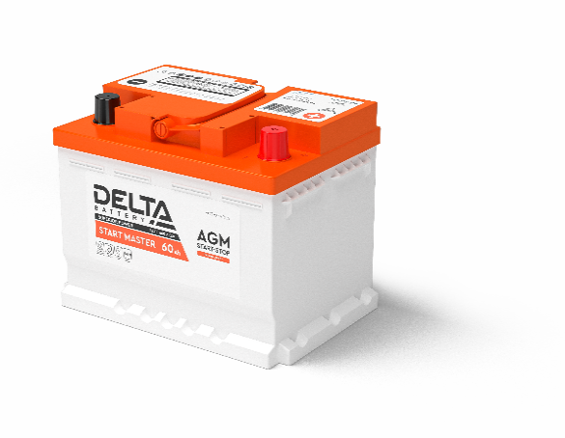
DELTA START MASTER
 |  | Автомобильные аккумуляторы DELTA START MASTER изготавливаются по технологии AGM (Absorbent Glass Mat — электролит, абсорбированный встекловолоконном сепараторе) и разработаны специально для автомобилей с повышенными требованиями к энергопотреблению. Высокотехнологичный производственный процесс и особое внимание к качеству материалов позволили разработать аккумулятор с увеличенным сроком службы и высокой устойчивостью к глубокому разряду. Аккумулятор адаптирован для применения в автомобилях с системой START-STOP.

Модель | Корпус | Артикул | Напряжение, В | Ёмкость C20, Ач | Габариты,мм (ДхШхВ) | Полярность | Стартерный ток | Розничная цена | Штрихкод
DELTA START MASTER 60 Ah AGM | L2 | 3401010420004 | 12 | 60 | 242*175*190 | Обратная (- +) | 660 | 12,722.89 ₽ | 4656761035179
DELTA START MASTER 70 Ah AGM | L3 | 3401010420008 | 12 | 70 | 278*175*190 | Обратная (- +) | 720 | 14,314.52 ₽ | 4656761036152
DELTA START MASTER 80 Ah AGM | L4 | 3401010420002 | 12 | 80 | 315*175*190 | Обратная (- +) | 800 | 15,906.14 ₽ | 4656761035193
DELTA START MASTER 95 Ah AGM | L5 | 3401010420003 | 12 | 95 | 353*175*190 | Обратная (- +) | 850 | 19,089.39 ₽ | 4656761035155
DELTA START MASTER 105 Ah AGM | L6 | 3401010420001 | 12 | 105 | 394*175*190 | Обратная (- +) | 950 | 21,211.56 ₽ | 4656761035162

DELTA START MASTER EFB
 |  | Аккумуляторы DELTA START MASTER EFB изготавливаются по технологии Enhanced Flooded Battery (усовершенствованная батарея с жидким электролитом) и предлагают удвоенную устойчивость к циклическим нагрузкам по сравнению со стандартными стартерными АКБ. Аккумулятор адаптирован для применения в автомобилях с повышенным энергопотреблением и оснащенных системой START-STOP.

Модель |  | Артикул | Напряжение, В | Ёмкость C20, Ач | Габариты,мм (ДхШхВ) | Полярность | Стартерный ток | Розничная цена | Штрихкод
DELTA START MASTER 68 Ah EFB | L2 | 3401010420009 | 12 | 68 | 242*175*190 | Обратная (- +) | 700 | 10,073.22 ₽ | 4656761037111
DELTA START MASTER 75 Ah EFB | L3 | 3401010420010 | 12 | 75 | 278*175*190 | Обратная (- +) | 760 | 11,229.29 ₽ | 4656761037128
DELTA START MASTER 85 Ah EFB | L4 | 3401010420011 | 12 | 85 | 315*175*190 | Обратная (- +) | 820 | 12,677.42 ₽ | 4656761037135
DELTA START MASTER 95 Ah EFB | L5 | 3401010420012 | 12 | 95 | 353*175*190 | Обратная (- +) | 900 | 14,514.61 ₽ | 4656761037142
DELTA START MASTER 105 Ah EFB | L6 | 3401010420014 | 12 | 105 | 394*175*190 | Обратная (- +) | 950 | 16,394.24 ₽ | 4656761037159
АЗИАТСКИЙ ТИПОРАЗМЕР
DELTA START MASTER 65 Ah EFB Asia | D23 | 3401010420016 | 12 | 65 | 232*173*228 | Обратная (- +) | 640 | 11,396.6 ₽ | 4656761038750
DELTA START MASTER 75 Ah EFB Asia | D26 | 3401010420015 | 12 | 75 | 260*173*228 | Обратная (- +) | 700 | 12,982.4 ₽ | 4656761038767
START MASTER EFB 65 Ah Asia (с бортом) L | D23 | 3401010700004 | 12 | 65 | 232*173*222 | Обратная (- +) | 640 | 10,190.00 ₽ | 4657828089869
START MASTER EFB 75 Ah Asia (с бортом) L | D26 | 3401010700003 | 12 | 75 | 260*173*222 | Обратная (- +) | 700 | 11,490.00 ₽ | 4657828089876
START MASTER EFB 75 Ah Asia (с бортом) R | D26R | 3401010700002 | 12 | 75 | 260*173*222 | Прямая (+ -) | 700 | 11,490.00 ₽ | 4657828089869

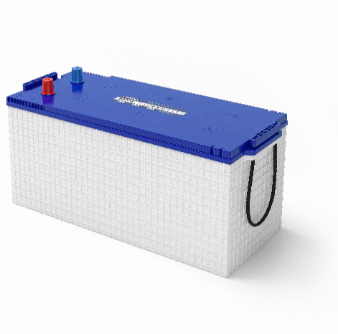
DELTA START MASTER EFB TRUCK
 |  | Аккумуляторы DELTA START MASTER EFB изготавливаются по технологии Enhanced Flooded Battery (усовершенствованная батарея с жидким электролитом) и предлагает удвоенную устойчивость к циклическим нагрузкам по сравнению со стандартными стартерными АКБ. Аккумулятор адаптирован для применения грузовой технике.

Модель |  | Артикул | Напряжение, В | Ёмкость C20, Ач | Габариты,мм (ДхШхВ) | Полярность | Стартерный ток | Розничная цена | Штрихкод
DELTA START MASTER 190 Ah EFB TRUCK L | D5/B | 3401010500011 | 12 | 190 | 510*222*197 | Обратная (+ -) | 1150 | 37,217 ₽ | 4657828083126
DELTA START MASTER 190 Ah EFB TRUCK R | D5/B | 3401010500010 | 12 | 190 | 510*222*197 | Прямая (- +) | 1150 | 29,308 ₽ | 4657828083119
DELTA START MASTER 225 Ah EFB TRUCK R | D6/C | 3401010700001 | 12 | 225 | 516*275*217 | Прямая (- +) | 1350 | 44,377 ₽ | 4657828083133

Лодки
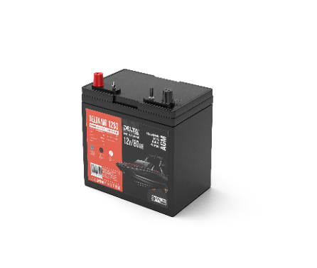
DELTA MARINE RUNNER
 |  | Cерия MR - объединяет высокие стартерные свойства и устойчивость к работе в циклическом режиме. Влагозащищенный корпус и технология AGM обеспечивают беспроблемную работу аккумуля- тора на водном транспорте и эффективно минимизируют негативное влияние вибрации, влажности и брызг.

Модель | Артикул | Напряжение, В | Ёмкость C20, Ач | Габариты,мм (ДхШхВ) | Полярность | Розничная цена | Штрихкод
MR 1280 | 3401010500004 | 12 | 80 | 259*168*231 | Прямая (+ -) | 17,651.67 ₽ | 4657828089425
MR 1295 | 3401010500003 | 12 | 95 | 306*168*225 | Прямая (+ -) | 20,107.22 ₽ | 4657828089418
MR 12105 | 3401010500002 | 12 | 105 | 330*172*236 | Прямая (+ -) | 24,461.11 ₽ | 4657828089432

Тяговые АКБ
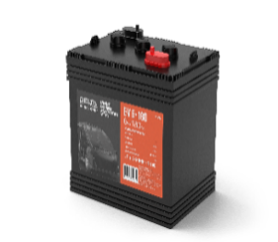
DELTA EV
 |  | Серия аккумуляторов DELTA EV — это тяговые батареи с жидким электролитом, специально разработанные для гольфкаров, клининговой и складской техники . Аккумуляторы оптимизированы для циклического режима эксплуатации: увеличенная толщина пластин и усиленные решетки обеспечивают продолжительный срок эксплуатации и высокую надежность в условиях интенсивных нагрузок.

Модель | Артикул | Напряжение, В | Ёмкость C5, Ач | Модель TROJAN | Габариты,мм (ДхШхВ) | Полярность | Розничная цена
EV 6-180 | 3414010500002 | 6 | 180 | T-105 | 261*182*280 | Диагональная | 22,027.04 ₽
EV 8-140 | 3414010500003 | 8 | 140 | T-875 | 259*182*276 | Прямая (+ -) | 24,358.31 ₽
EV 12-125 | 3414010500001 | 12 | 125 | T-1275 | 333*183*283 | Прямая (+ -) | 31,077.84 ₽

